Лист 1
Прайс-лист
МИР ПРЯЖИ

В валюте: руб. (курс 1).
Цены указаны на 07.08.2020

№ | Номенклатура/ Характеристика номенклатуры | Описание | Изображение | Артикул | Цена | Ед. | Остаток | Ссылка на сайт
 | Пряжка Фастекс 20 мм Hobby&Pro 2шт | Пряжка Фастекс 20 мм Hobby&Pro 2шт | 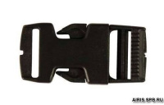 | 7720043 | 53.70 |  |  | Изображение
 | Пряжка Фастекс 20 мм Hobby&Pro 2шт |  |  |  | 53.70 | шт | 7 | Изображение
 | Пряжка Фастекс 25 мм Hobby&Pro 1шт 0323-0040 черн | Пряжка Фастекс 25 мм Hobby&Pro 1шт 0323-0040 черн | 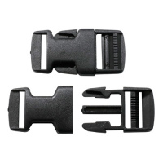 | 7716198 | 42.79 |  |  | Изображение
 | Пряжка Фастекс 25 мм Hobby&Pro 1шт 0323-0040 черн |  |  |  | 42.79 | шт | 1 | Изображение

